画面
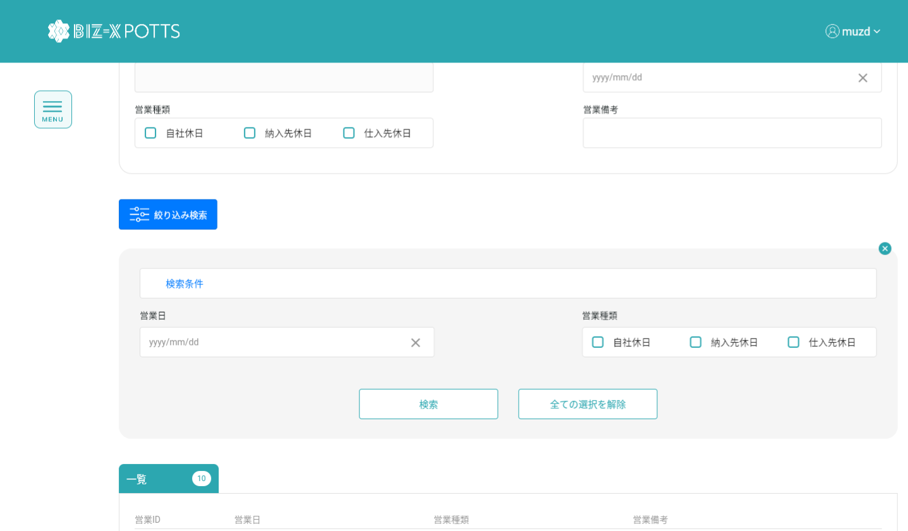
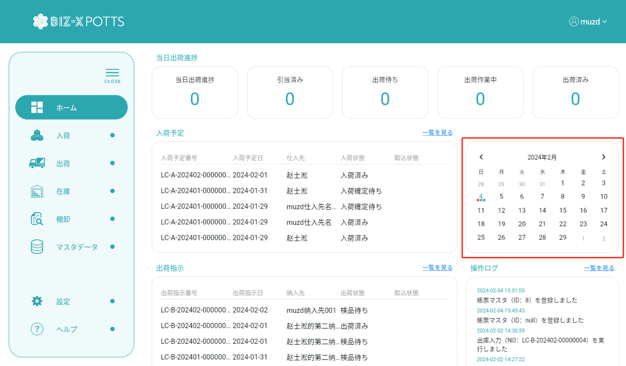
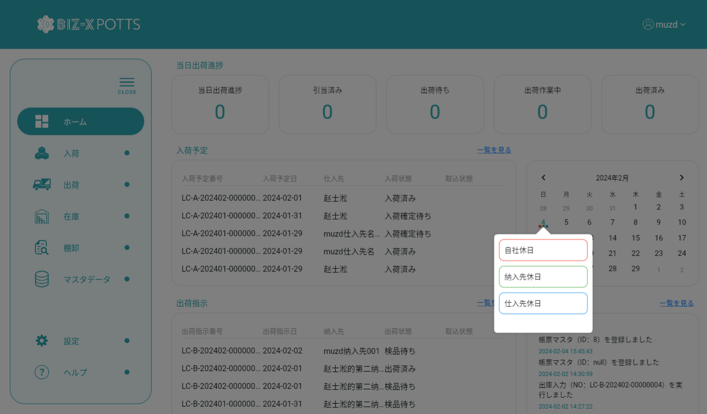
機能設計書 |  | システム名 | プロジェクト名 | 登録日付 |  | 更新日付
 |  | Biz-X POTTS
画面レイアウト |  | サブシステム名 | 機能名名 | 登録担当者 |  | 更新担当者
 |  | マスタ | 営業日マスタ管理

 | 画面レイアウト

 |  |  |  |  | クリア：データを消去し、ページ状態に戻す
 |  |  |  |  | 明細：グレーボタン：登录
 |  |  |  |  | 修正：正常ボタン：修正
 |  |  |  |  | 初期化：通常ボタン：登録

画面（SP）
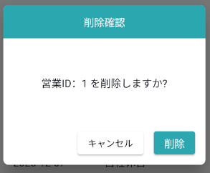
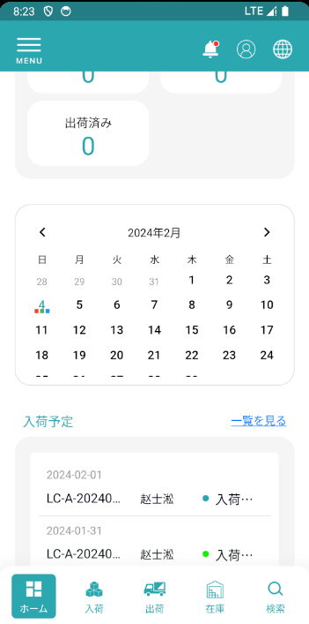
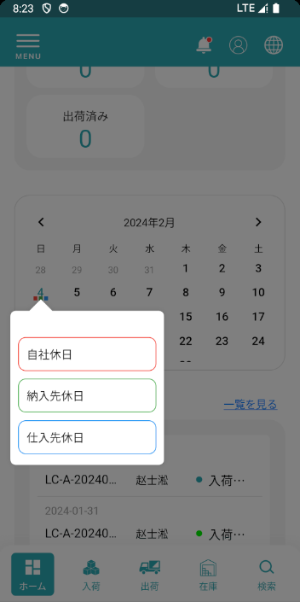
機能設計書 |  | システム名 | プロジェクト名 | 登録日付 | 更新日付
 |  | Biz-X POTTS
画面レイアウト |  | サブシステム名 | 機能名名 | 登録担当者 | 更新担当者
 |  | マスタ | 営業日マスタ管理

 | 画面レイアウト

画面項目定義 (SP)
機能設計書 |  |  | システム名 |  |  |  | プロジェクト名 |  |  |  |  |  | 登録日付 |  |  | 更新日付
 |  |  | Biz-X POTTS
画面項目定義 |  |  | サブシステム名 |  |  |  | 機能名名 |  |  |  |  |  | 登録担当者 |  |  | 更新担当者
 |  |  | マスタ |  |  |  | 営業日マスタ管理

No | 項目名 | ID | 種類 | 属性 | DB 桁数 | 画面 桁数 | IO | タブ | 必須 | 表示 | 配置 | IME | ref | chk | 書式 |  | 概要 | 登録時仕様 |  | 更新時仕様
 |  |  |  |  |  |  |  |  |  |  |  |  |  |  |  |  |  | 取得元 | 仕様 | 取得元 （照会/削除も同様） | 仕様
PC端を参照
 | 基本情報
 | 営業ID |  |  |  |  |  |  |  |  |  |  |  |  |  |  |  | 修正時表示、非活性 | mtb_calendar(営業日マスタ) | ID
 | 営業日 |  |  |  |  |  |  |  |  |  |  |  |  |  |  |  |  | mtb_calendar(営業日マスタ) | 営業日
 | 営業类型 |  |  |  |  |  |  |  |  |  |  |  |  |  |  |  |  | mtb_calendar(営業日マスタ) | 営業类型（1：自社休日；2：納入先休日；3：仕入先休日）
 | 営業備考 |  |  |  |  |  |  |  |  |  |  |  |  |  |  |  |  | mtb_calendar(営業日マスタ) | 備考
 | 検索条件
 | 営業日 |  |  |  |  |  |  |  |  |  |  |  |  |  |  |  |  | mtb_calendar(営業日マスタ) | 営業日
 | 営業类型 |  |  |  |  |  |  |  |  |  |  |  |  |  |  |  |  | mtb_calendar(営業日マスタ) | 営業类型（1：自社休日；2：納入先休日；3：仕入先休日）
 | 会社明細一覧
 | 営業ID |  |  |  |  |  |  |  |  |  |  |  |  |  |  |  | 修正時表示、非活性 | mtb_calendar(営業日マスタ) | ID
 | 営業日 |  |  |  |  |  |  |  |  |  |  |  |  |  |  |  |  | mtb_calendar(営業日マスタ) | 営業日
 | 営業类型 |  |  |  |  |  |  |  |  |  |  |  |  |  |  |  |  | mtb_calendar(営業日マスタ) | 営業类型（1：自社休日；2：納入先休日；3：仕入先休日）
 | 営業備考 |  |  |  |  |  |  |  |  |  |  |  |  |  |  |  |  | mtb_calendar(営業日マスタ) | 備考

イベント仕様 (SP)
機能設計書 |  |  | システム名 |  | プロジェクト名 | 登録日付 |  | 更新日付
 |  |  | Biz-X POTTS
イベント仕様 |  |  | サブシステム名 |  | 機能名名 | 登録担当者 |  | 更新担当者
 |  |  | マスタ |  | 営業日マスタ管理

PC端を参照
No | 対象 | イベント |  | 処理内容 |  |  | 備考
 |  | 初期化 |  | 検索データが画面に表示される 検索表：mtb_calendar(営業日マスタ) 検索条件：「会社_ID」＝登録者の会社ID 基本情報が空で、登録可能な状態に戻ります
 |  | クリア |  | 基本情報の項目のデータを消去し、ページ状態をページ状態に戻す
 |  | 登録/修正 |  | 登録/修正：必須項目がすべて記入されているかどうかをチェック チェックが通過したら、データを挿入/更新する 挿入/更新表：mtb_calendar(営業日マスタ)
 | 検索条件 | 検索 |  | 設定された検索条件に基づいて検索を行う 検索表：mtb_calendar(営業日マスタ) 条件：「営業日」＝画面入力の「営業日」 「営業类型」＝画面入力の「営業类型」 「会社_ID」＝登録者の会社ID 検索結果が画面に表示される
 |  | 検索条件全解除 |  | 現在記入されている検索条件をクリアする
 | table一覧データ | 明細 |  | 明細をクリックすると、対応データが基本情報に表示されます。変更できません。登録ボタンはグレーです
 | table一覧データ | 修正 |  | 修正をクリックすると、対応データが基本情報に表示されます。修正可能です。クリック修正、データを更新する

